Sheet1
TGV Project DB Schema

Movie Table : 영화 |  |  |  | Book Table : 예매 정보

name | Type | Default | Description | name | Type | Default | Description
movie_id | int | PK | 영화 ID | book_id | int | PK | 예매 ID
name | varchar | " " | 영화 이름 | phone | varchar | " " | 휴대폰 정보
image | varchar | " " | 영화 포스터 이미지 | time_id | int | FK | 예매한 영화 상영 ID
price | int | 0 | 영화 가격 | people_no | int | 0 | 예매한 관람 인원

Theater Table : 상영관 |  |  |  | Seat Table : 좌석 정보

name | Type | Default | Description | name | Type | Default | Description
theater_id | int | PK | 상영관 ID | seat_id | int | PK | 좌석 ID
no | varchar | "0" | 상영관 번호 | book_id | int | FK | 예매 ID
row | int | 0 | 행 좌석 수 | book_row | int | 0 | 예매한 좌석 row 번호
column | int | 0 | 열 좌석 수 | book_column | int | 0 | 예매한 좌석 column 번호

Time Table : 실제 상영되는 영화의 시간 |  |  |  | Table 관계도

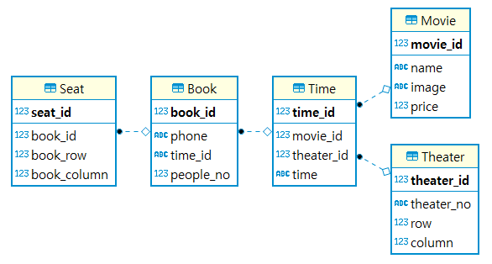
name | Type | Default | Description
time_id | int | PK | 상영시간 ID
movie_id | int | FK | 영화 ID
theater_id | int | FK | 상영관 ID
time | varchar | "00:00" | 상영시간

